手入力現品票
現 品 票 | 注意事項： |  |  | ロット番号： | KARI793446

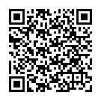
2024/11/08
 |  | 個数： | 1 | 12月1次
完成部番：

B１部番：
B２部番：
F１部番：
F２部番：
L 部番：
R 部番： |  |  |  |  |  | " | / | G
C 部番：
工程：

